Planilha1
PREENCHER APENAS OS ITENS EM AMARELO |  |  |  |  |  |  |  | PERCEPÇÃO FINANCEIRA ESCRITÓRIO |  |  |  | PERCEPÇÃO FINANCEIRA FUNCIONÁRIO

NOME | SALÁRIO | INSS |  | IR | Salário Percebido | BASE DE CÁLCULO SEG DESEMPREGO |  | REDUÇÃO 25% | REDUÇÃO 50% | REDUÇÃO 70% | SUSPENSÃO | SALÁRIO PERCEBIDO 25% | SALÁRIO PERCEBIDO 50% | SALÁRIO PERCEBIDO 70% | SUSPENSÃO
nome1 | R$ 3,570.00 | -R$ 392.70 | -11% | -R$ 255.48 | R$ 2,921.82 | R$1813,03 |  | R$ 2,677.50 | R$ 1,785.00 | R$ 1,071.00 |  | R$ 3,130.76 | R$ 2,691.52 | R$ 2,340.12 | R$1813,03
nome2 | R$ 2,366.00 | -R$ 212.94 | -9% | -R$ 50.62 | R$ 2,102.44 | R$ 1,662.89 |  | R$ 1,774.50 | R$ 1,183.00 | R$ 709.80 |  | R$ 2,190.22 | R$ 2,014.44 | R$ 1,873.82 | R$ 1,662.89
nome3 | R$ 2,850.00 | -R$ 256.50 | -9% | -R$ 111.17 | R$ 2,482.33 | R$1813,03 |  | R$ 2,137.50 | R$ 1,425.00 | R$ 855.00 |  | R$ 2,590.76 | R$ 2,331.52 | R$ 2,124.12 | R$1813,03
nome4 | R$ 1,358.52 | -R$ 108.68 | -8% | R$ - | R$ 1,249.84 | R$ 1,086.82 |  | R$ 1,018.89 | R$ 679.26 | R$ 407.56 |  | R$ 1,290.59 | R$ 1,222.67 | R$ 1,168.33 | R$ 1,086.82
nome5 | R$ 1,626.32 | -R$ 130.11 | -8% | R$ - | R$ 1,496.21 | R$ 1,293.05 |  | R$ 1,219.74 | R$ 813.16 | R$ 487.90 |  | R$ 1,543.00 | R$ 1,459.68 | R$ 1,393.03 | R$ 1,293.05
nome6 | R$ 1,315.00 | -R$ 105.20 | -8% | R$ - | R$ 1,209.80 | R$ 1,052.00 |  | R$ 986.25 | R$ 657.50 | R$ 394.50 |  | R$ 1,249.25 | R$ 1,183.50 | R$ 1,130.90 | R$ 1,052.00
nome7 | R$ 2,850.00 | -R$ 256.50 | -9% | -R$ 111.17 | R$ 2,482.33 | R$1813,03 |  | R$ 2,137.50 | R$ 1,425.00 | R$ 855.00 |  | R$ 2,590.76 | R$ 2,331.52 | R$ 2,124.12 | R$1813,03
nome8 | R$ 3,500.00 | -R$ 385.00 | -11% | -R$ 238.00 | R$ 2,877.01 | R$1813,03 |  | R$ 2,625.00 | R$ 1,750.00 | R$ 1,050.00 |  | R$ 3,078.26 | R$ 2,656.52 | R$ 2,319.12 | R$1813,03
nome9 | R$ 1,626.00 | -R$ 130.08 | -8% | R$ - | R$ 1,495.92 | R$ 1,292.89 |  | R$ 1,219.50 | R$ 813.00 | R$ 487.80 |  | R$ 1,542.72 | R$ 1,459.44 | R$ 1,392.82 | R$ 1,292.89
nome10 | R$ 1,626.32 | -R$ 130.11 | -8% | R$ - | R$ 1,496.21 | R$ 1,293.05 |  | R$ 1,219.74 | R$ 813.16 | R$ 487.90 |  | R$ 1,543.00 | R$ 1,459.68 | R$ 1,393.03 | R$ 1,293.05
nome11 | R$ 3,763.75 | -R$ 414.01 | -11% | -R$ 303.87 | R$ 3,045.87 | R$1813,03 |  | R$ 2,822.81 | R$ 1,881.88 | R$ 1,129.13 |  | R$ 3,276.07 | R$ 2,788.39 | R$ 2,398.25 | R$1813,03
nome12 | R$ 4,443.92 | -R$ 488.83 | -11% | -R$ 487.15 | R$ 3,467.94 | R$1813,03 |  | R$ 3,332.94 | R$ 2,221.96 | R$ 1,333.18 |  | R$ 3,786.20 | R$ 3,128.48 | R$ 2,602.30 | R$1813,03
nome13 | R$ 2,950.00 | -R$ 265.50 | -9% | -R$ 127.52 | R$ 2,556.98 | R$1813,03 |  | R$ 2,212.50 | R$ 1,475.00 | R$ 885.00 |  | R$ 2,665.76 | R$ 2,381.52 | R$ 2,154.12 | R$1813,03
nome14 | R$ 4,001.92 | -R$ 440.21 | -11% | -R$ 363.35 | R$ 3,198.36 | R$1813,03 |  | R$ 3,001.44 | R$ 2,000.96 | R$ 1,200.58 |  | R$ 3,454.70 | R$ 2,907.48 | R$ 2,469.70 | R$1813,03
 |  |  |  |  |  |  | CUSTO ESCRITÓRIO | R$ 28,385.81 | R$ 18,923.88 | R$ 11,354.33 | R$ -
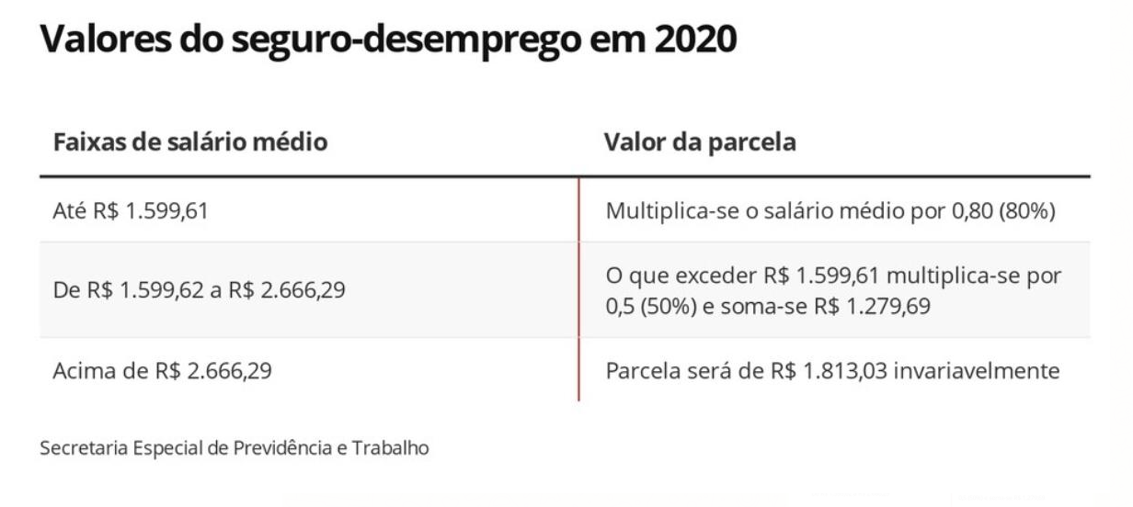
 |  |  |  |  |  |  |  |  |  | CUSTO VR + BENEFÍCIOS
 |  |  |  |  |  |  |  |  |  | CUSTO ESCRITÓRIO | R$ 58,664.01
 |  |  |  |  |  |  |  |  |  | CUSTO TOTAL | R$ 58,664.01


 |  |  |  |  |  |  |  | delete as opções que você não irá usar com o funcionário |  |  |  |  |  | powered by

